地方債現在高比率
 | 38. 地方債現在高比率

 | 時点 2020(R2)年度（毎年） |  |  |  |  |  |  | 平 均 値 |  |  |  | 140.4
 | 単位 ％ |  |  |  |  |  |  | 標準偏差 |  |  |  | 40.4
 | 市町村名 | 指標 | 順位 |  | #REF! | 備考 | 市町村名 | 指標 | 順位 |  | #REF! | 備考

 | 市町村平均 | 140.4 |  | － |  |  | 八街市 | 132.6 |  | 30
 | 千葉市 | 274.2 |  | 1 |  |  | 印西市 | 58.4 |  | 54
 | 銚子市 | 184.7 |  | 7 |  |  | 白井市 | 175.2 |  | 9
 | 市川市 | 65.4 |  | 53 |  |  | 富里市 | 149.9 |  | 23
 | 船橋市 | 157.4 |  | 20 |  |  | 南房総市 | 174.2 |  | 10
 | 館山市 | 162.6 |  | 16 |  |  | 匝瑳市 | 163.5 |  | 15
 | 木更津市 | 124.9 |  | 38 |  |  | 香取市 | 202.9 |  | 3
 | 松戸市 | 134.0 |  | 29 |  |  | 山武市 | 145.4 |  | 24
 | 野田市 | 143.9 |  | 25 |  |  | いすみ市 | 155.9 |  | 21
 | 茂原市 | 213.3 |  | 2 |  |  | 大網白里市 | 160.4 |  | 18
 | 成田市 | 126.1 |  | 37 |  |  | 酒々井町 | 126.8 |  | 36
 | 佐倉市 | 100.6 |  | 45 |  |  | 栄町 | 158.4 |  | 19
 | 東金市 | 168.9 |  | 11 |  |  | 神崎町 | 96.6 |  | 47
 | 旭市 | 192.2 |  | 5 |  |  | 多古町 | 87.1 |  | 48
 | 習志野市 | 154.8 |  | 22 |  |  | 東庄町 | 120.5 |  | 42
 | 柏市 | 108.1 |  | 44 |  |  | 九十九里町 | 183.6 |  | 8
 | 勝浦市 | 163.6 |  | 14 |  |  | 芝山町 | 73.5 |  | 51
 | 市原市 | 83.4 |  | 49 |  |  | 横芝光町 | 163.8 |  | 13
 | 流山市 | 162.6 |  | 16 |  |  | 一宮町 | 111.2 |  | 43
 | 八千代市 | 138.6 |  | 27 |  |  | 睦沢町 | 128.5 |  | 33
 | 我孫子市 | 124.3 |  | 39 |  |  | 長生村 | 129.0 |  | 32
 | 鴨川市 | 193.2 |  | 4 |  |  | 白子町 | 137.5 |  | 28
 | 鎌ケ谷市 | 186.5 |  | 6 |  |  | 長柄町 | 127.7 |  | 34
 | 君津市 | 73.1 |  | 52 |  |  | 長南町 | 124.0 |  | 40
 | 富津市 | 131.4 |  | 31 |  |  | 大多喜町 | 127.2 |  | 35
 | 浦安市 | 75.5 |  | 50 |  |  | 御宿町 | 142.3 |  | 26
 | 四街道市 | 122.6 |  | 41 |  |  | 鋸南町 | 164.4 |  | 12
 | 袖ケ浦市 | 97.8 |  | 46

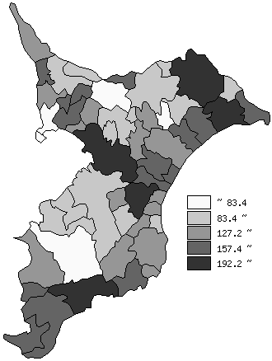
 | 市町村平均の推移
平成28年度 | 147.4
平成29年度 | 145.3
平成30年度 | 144.4
令和元年度 | 144.6
令和2年度 | 140.4

《備 考》 ・資料出所 総務省「市町村別決算状況調」 ・算出方法 地方債現在高÷標準財政規模額

